Internal stables
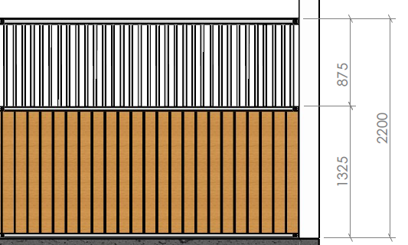 |  | 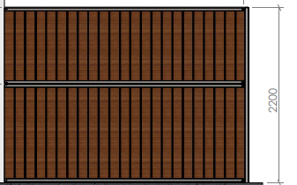
Product | Standardowe przegrody | Cena netto pln

Specyfikacja | Drewno gr.42mm | Plastik gr 32mm | Bambus gr.32mm

Przegroda z rurka 3000 x 2200 mm. | 1875 | 2255 | 2855
Przegroda z rurka 3500 x 2200 mm. | 2260 | 2670 | 3379
Przegroda z rurka 4000 x 2200 mm. | 2645 | 3145 | 3950
Przegroda zabudowana 3000 x 2200 mm. | 1995 | 2840 | 3740
Przegroda zabudowana 3500 x 2200 mm. | 2400 | 3340 | 4765
Przegroda zabudowana 4000 x 2200 mm. | 2810 | 3810 | 5025

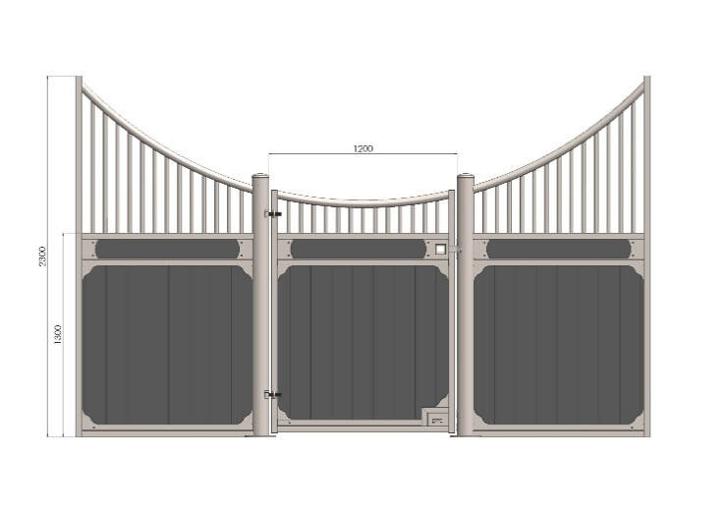
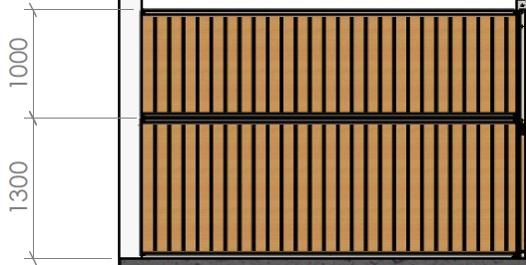
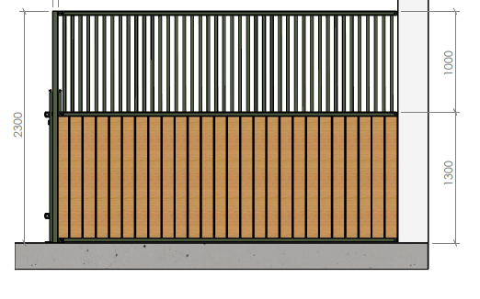

Produkt | Przegrody De-Lux | Cena netto pln

Specyfikacja | Drewno 42mm | Plastik 32mm | Bambus 32mm

Przegroda z rurka 3000 x 2300 mm. | 2380 | 2780 | 3580
Przegroda z rurka 3500 x 2300 mm. | 2860 | 3335 | 4270
Przegroda z rurka 4000x2300mm | 3450 | 4000 | 5065
Przegroda zabudowana 3000 x 2300 mm. | 2720 | 3880 | 5275
Przegroda zabudowana 3500 x 2300 mm. | 3040 | 4530 | 6155
Przegroda zabudowana 4000 x 2300 mm. | 3370 | 5180 | 7310

